Sheet1
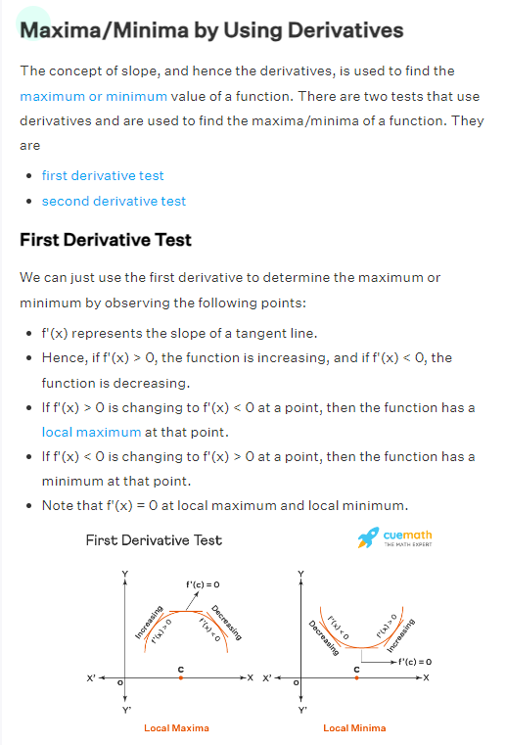
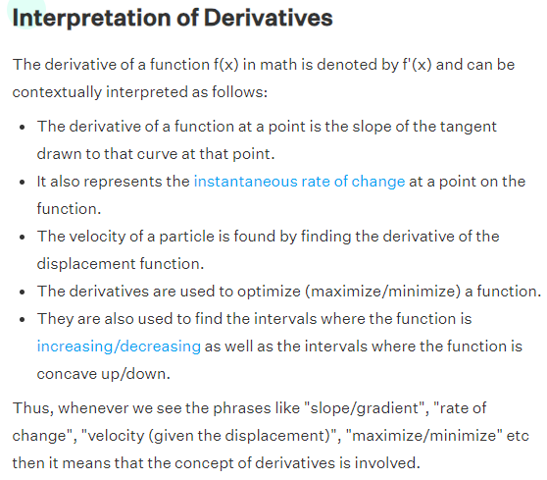
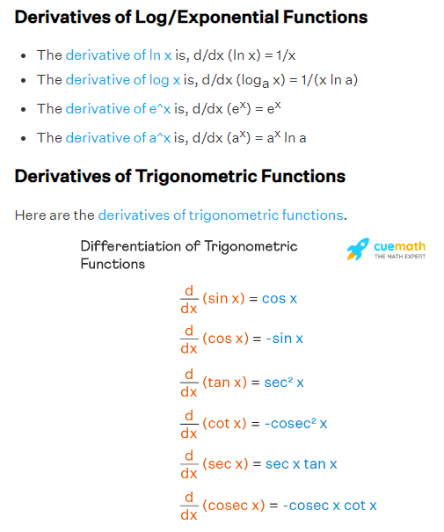
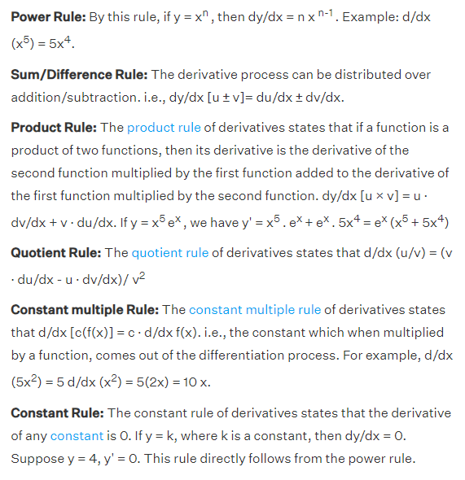

i1
h1
ah1
o1
ao1
w1 = 0.15
w5=0.4

w6=0.5
e1 = ½ * (t1 - ao1)²
w2 = 0.25
et
t1

w7=0.45
t2
i2
w3=0.2
h2
ah2
o2
ao2
e2 = ½ * (t2 - ao2)²
w8=0.55
w4=0.3

Loss

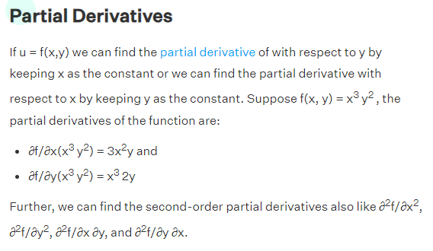
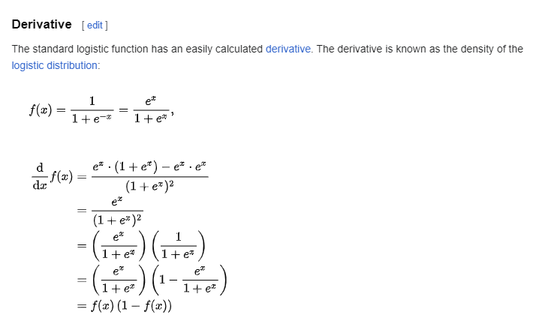
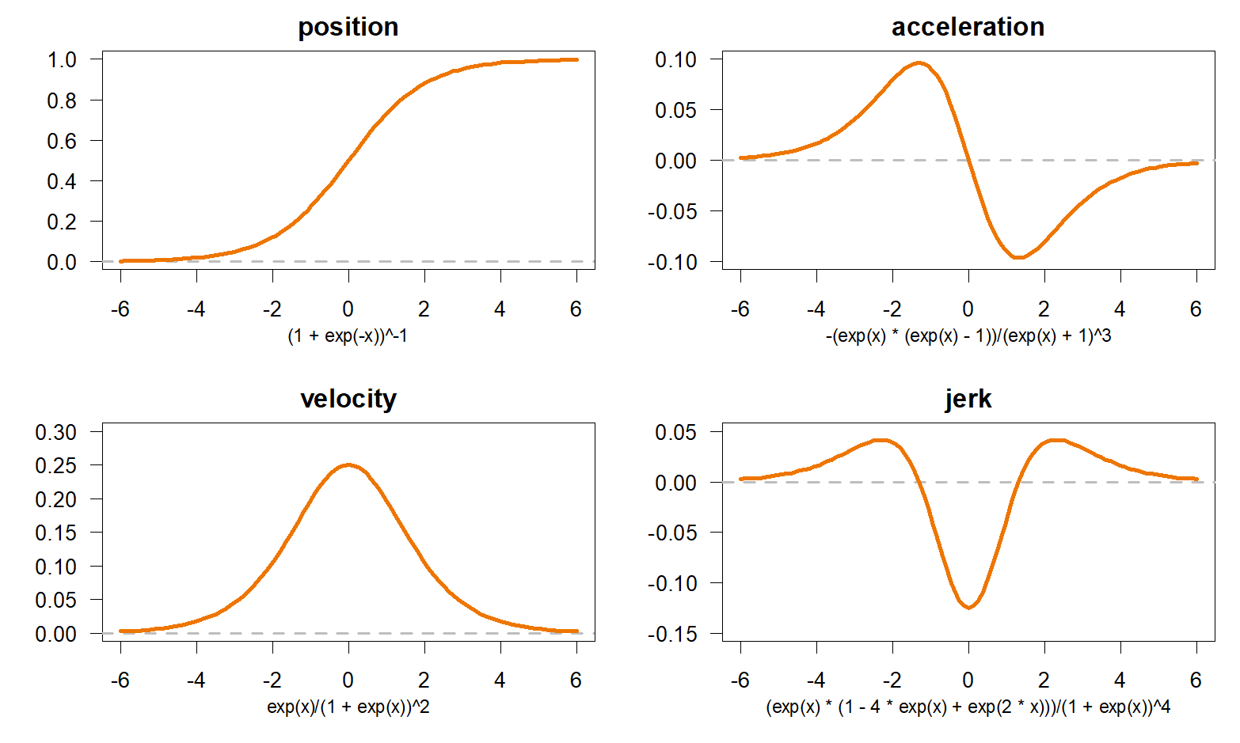
 | h1 = w1*i1 + w3*i2 |  |  |  | ∂et/∂5 = ∂(e1+e2)/∂w5 |  |  | ∂e1/∂w5 |  | ∂e1/∂ao1 * ∂ao1/∂o1 * ∂o1 / ∂w5
 | h2= w2*i1 + w4*i2 |  |  |  | ∂e1/∂ao1 = ao1 - t1
 | ah1 = σ(h1) = e^h1 / (1 + e^h1) |  |  |  | ∂ao1/∂o1 = ao1 * (1 - ao1)
 | ah2 = σ(h2) = e^h2 / (1 + e^h2) |  |  |  | ∂o1 / ∂w5 = ah1
 | o1 = w5*ah1 + w7 * ah2
 | o2 = w6*ah1 + w8 * ah2 |  |  |  | ∂et/∂w5 = (ao1 - t1)*ao1 * (1 - ao1) * ah1
 | ao1 = e^o1 / 1 + e^o1 |  |  |  | ∂et/∂w6 = (ao2 - t2)*ao2 * (1 - ao2) * ah1
 | ao2 = e^o2 / 1 + e^o2 |  |  |  | ∂et/∂w7 = (ao1 - t1)*ao1 * (1 - ao1) * ah2
 | e_t = e1 + e2 |  |  |  | ∂et/∂w8 = (ao2 - t2)*ao2 * (1 - ao2) * ah2
 | e1 = 1/2 *(t1-ao1)^2
 | e2 = 1/2 *(t2-ao2)^2 |  |  |  | ∂o1 / ∂ah1 = w5 |  |  | ∂e1 / ∂ah1 = ∂e1/∂ao1 * ∂ao1/∂o1 * ∂o1/∂ah1
 |  |  |  |  | ∂e1/∂ah1= (ao1 - t1)* ao1* (1 - ao1)* w5
 |  |  |  |  | ∂e2/∂ah1= (ao2 - t2)*ao2 * (1 - ao2) * w6 |  |  |  | ∂et/∂ah1= (ao1 - t1)* ao1* (1 - ao1)* w5 + (ao2 - t2)*ao2 * (1 - ao2) * w6
 |  |  |  |  | ∂e1/∂ah2 = (ao1 - t1)*ao1 * (1 - ao1) * w7 |  |  |  | ∂et/∂ah2 = (ao1 - t1)*ao1 * (1 - ao1) * w7 + (ao2 - t2)*ao2 * (1 - ao2) * w8
 |  |  |  |  | ∂e2/∂ah2 = (ao2 - t2)*ao2 * (1 - ao2) * w8

∂et/∂w1 = ∂et/∂ah1 * ∂ah1/∂h1 * ∂h1/∂w1 |  |  |  |  | ∂et/∂w1 = ((ao1 - t1)* ao1* (1 - ao1)* w5 + (ao2 - t2)*ao2 * (1 - ao2) * w6) * ah1 * (1 - ah1) * i1
∂et/∂w2 = ∂et/∂ah2 * ∂ah2/∂h2 * ∂h2/∂w2 |  |  |  |  | ∂et/∂w2 = ( (ao1 - t1)*ao1 * (1 - ao1) * w7 + (ao2 - t2)*ao2 * (1 - ao2) * w8) * ah2 * (1 - ah2) * i1
∂et/∂w3 = ∂et/∂ah1 * ∂ah1/∂h1 * ∂h1/∂w3 |  |  |  |  | ∂et/∂w3 = ((ao1 - t1)* ao1* (1 - ao1)* w5 + (ao2 - t2)*ao2 * (1 - ao2) * w6) * ah1 * (1 - ah1) * i2
∂et/∂w4 = ∂et/∂ah2 * ∂ah2/∂h2 * ∂h2/∂w4 |  |  |  |  | ∂et/∂w4 = ( (ao1 - t1)*ao1 * (1 - ao1) * w7 + (ao2 - t2)*ao2 * (1 - ao2) * w8) * ah2 * (1 - ah2) * i2
 |  |  |  |  |  |  |  |  |  |  |  |  |  | Learning rate η = |  | 0.8

t1 | t2 | i1 | i2 | w1 | w2 | w3 | w4 | h1 | ah1 | h2 | ah2 | w5 | w6 | w7 | w8 | o1 | ao1 | o2 | ao2 | e1 | e2 | et | ∂E/∂w1 | ∂E/∂w2 | ∂E/∂w3 | ∂E/∂w4 | ∂E/∂w5 | ∂E/∂w6 | ∂E/∂w7 | ∂E/∂w8
0.5000 | 0.5000 | 0.0500 | 0.1000 | 0.1500 | 0.2500 | 0.2000 | 0.3000 | 0.0275 | 0.5069 | 0.0425 | 0.5106 | 0.4000 | 0.5000 | 0.4500 | 0.5500 | 0.4325 | 0.6065 | 0.5343 | 0.6305 | 0.0057 | 0.0085 | 0.0142 | 0.0003 | 0.0004 | 0.0006 | 0.0007 | 0.0129 | 0.0154 | 0.0130 | 0.0155
0.5000 | 0.5000 | 0.0500 | 0.1000 | 0.1497 | 0.2497 | 0.1995 | 0.2994 | 0.0274 | 0.5069 | 0.0424 | 0.5106 | 0.3897 | 0.4877 | 0.4396 | 0.5376 | 0.4220 | 0.6040 | 0.5217 | 0.6275 | 0.0054 | 0.0081 | 0.0135 | 0.0003 | 0.0003 | 0.0006 | 0.0007 | 0.0126 | 0.0151 | 0.0127 | 0.0152
0.50000000 | 0.50000000 | 0.05000000 | 0.10000000 | 0.1495 | 0.2494 | 0.1990 | 0.2989 | 0.0274 | 0.5068 | 0.0424 | 0.5106 | 0.3796 | 0.4756 | 0.4295 | 0.5254 | 0.4117 | 0.6015 | 0.5093 | 0.6246 | 0.0052 | 0.0078 | 0.0129 | 0.0003 | 0.0003 | 0.0006 | 0.0006 | 0.0123 | 0.0148 | 0.0124 | 0.0149
0.50000000 | 0.50000000 | 0.05000000 | 0.10000000 | 0.1493 | 0.2492 | 0.1985 | 0.2984 | 0.0273 | 0.5068 | 0.0423 | 0.5106 | 0.3697 | 0.4637 | 0.4195 | 0.5135 | 0.4016 | 0.5991 | 0.4972 | 0.6218 | 0.0049 | 0.0074 | 0.0123 | 0.0003 | 0.0003 | 0.0006 | 0.0006 | 0.0121 | 0.0145 | 0.0121 | 0.0146
0.50000000 | 0.50000000 | 0.05000000 | 0.10000000 | 0.1491 | 0.2489 | 0.1981 | 0.2979 | 0.0273 | 0.5068 | 0.0422 | 0.5106 | 0.3601 | 0.4521 | 0.4098 | 0.5018 | 0.3917 | 0.5967 | 0.4853 | 0.6190 | 0.0047 | 0.0071 | 0.0118 | 0.0003 | 0.0003 | 0.0005 | 0.0006 | 0.0118 | 0.0142 | 0.0119 | 0.0143
0.50000000 | 0.50000000 | 0.05000000 | 0.10000000 | 0.1488 | 0.2487 | 0.1977 | 0.2974 | 0.0272 | 0.5068 | 0.0422 | 0.5105 | 0.3507 | 0.4407 | 0.4003 | 0.4903 | 0.3821 | 0.5944 | 0.4737 | 0.6163 | 0.0045 | 0.0068 | 0.0112 | 0.0003 | 0.0003 | 0.0005 | 0.0006 | 0.0115 | 0.0139 | 0.0116 | 0.0140
0.50000000 | 0.50000000 | 0.05000000 | 0.10000000 | 0.1486 | 0.2485 | 0.1973 | 0.2970 | 0.0272 | 0.5068 | 0.0421 | 0.5105 | 0.3414 | 0.4296 | 0.3910 | 0.4791 | 0.3727 | 0.5921 | 0.4623 | 0.6136 | 0.0042 | 0.0064 | 0.0107 | 0.0002 | 0.0003 | 0.0005 | 0.0005 | 0.0113 | 0.0136 | 0.0114 | 0.0137
0.50000000 | 0.50000000 | 0.05000000 | 0.10000000 | 0.1484 | 0.2483 | 0.1969 | 0.2965 | 0.0271 | 0.5068 | 0.0421 | 0.5105 | 0.3324 | 0.4187 | 0.3819 | 0.4681 | 0.3634 | 0.5899 | 0.4511 | 0.6109 | 0.0040 | 0.0062 | 0.0102 | 0.0002 | 0.0003 | 0.0005 | 0.0005 | 0.0110 | 0.0134 | 0.0111 | 0.0135
0.50000000 | 0.50000000 | 0.05000000 | 0.10000000 | 0.1483 | 0.2481 | 0.1965 | 0.2961 | 0.0271 | 0.5068 | 0.0420 | 0.5105 | 0.3236 | 0.4080 | 0.3730 | 0.4573 | 0.3544 | 0.5877 | 0.4402 | 0.6083 | 0.0038 | 0.0059 | 0.0097 | 0.0002 | 0.0002 | 0.0004 | 0.0005 | 0.0108 | 0.0131 | 0.0108 | 0.0132
0.50000000 | 0.50000000 | 0.05000000 | 0.10000000 | 0.1481 | 0.2479 | 0.1962 | 0.2957 | 0.0270 | 0.5068 | 0.0420 | 0.5105 | 0.3150 | 0.3975 | 0.3644 | 0.4468 | 0.3456 | 0.5856 | 0.4295 | 0.6058 | 0.0037 | 0.0056 | 0.0093 | 0.0002 | 0.0002 | 0.0004 | 0.0005 | 0.0105 | 0.0128 | 0.0106 | 0.0129
0.50000000 | 0.50000000 | 0.05000000 | 0.10000000 | 0.1479 | 0.2477 | 0.1959 | 0.2953 | 0.0270 | 0.5067 | 0.0419 | 0.5105 | 0.3066 | 0.3873 | 0.3559 | 0.4365 | 0.3370 | 0.5835 | 0.4191 | 0.6033 | 0.0035 | 0.0053 | 0.0088 | 0.0002 | 0.0002 | 0.0004 | 0.0004 | 0.0103 | 0.0125 | 0.0104 | 0.0126
0.50000000 | 0.50000000 | 0.05000000 | 0.10000000 | 0.1478 | 0.2475 | 0.1955 | 0.2950 | 0.0269 | 0.5067 | 0.0419 | 0.5105 | 0.2984 | 0.3773 | 0.3476 | 0.4264 | 0.3286 | 0.5814 | 0.4088 | 0.6008 | 0.0033 | 0.0051 | 0.0084 | 0.0002 | 0.0002 | 0.0004 | 0.0004 | 0.0100 | 0.0123 | 0.0101 | 0.0123
0.50000000 | 0.50000000 | 0.05000000 | 0.10000000 | 0.1476 | 0.2473 | 0.1952 | 0.2946 | 0.0269 | 0.5067 | 0.0418 | 0.5105 | 0.2903 | 0.3675 | 0.3395 | 0.4165 | 0.3204 | 0.5794 | 0.3988 | 0.5984 | 0.0032 | 0.0048 | 0.0080 | 0.0002 | 0.0002 | 0.0004 | 0.0004 | 0.0098 | 0.0120 | 0.0099 | 0.0121
0.50000000 | 0.50000000 | 0.05000000 | 0.10000000 | 0.1475 | 0.2472 | 0.1950 | 0.2943 | 0.0269 | 0.5067 | 0.0418 | 0.5104 | 0.2825 | 0.3579 | 0.3316 | 0.4068 | 0.3124 | 0.5775 | 0.3890 | 0.5960 | 0.0030 | 0.0046 | 0.0076 | 0.0002 | 0.0002 | 0.0003 | 0.0004 | 0.0096 | 0.0117 | 0.0096 | 0.0118
0.50000000 | 0.50000000 | 0.05000000 | 0.10000000 | 0.1473 | 0.2470 | 0.1947 | 0.2940 | 0.0268 | 0.5067 | 0.0418 | 0.5104 | 0.2748 | 0.3485 | 0.3239 | 0.3974 | 0.3046 | 0.5756 | 0.3794 | 0.5937 | 0.0029 | 0.0044 | 0.0072 | 0.0002 | 0.0002 | 0.0003 | 0.0004 | 0.0094 | 0.0115 | 0.0094 | 0.0115
0.50000000 | 0.50000000 | 0.05000000 | 0.10000000 | 0.1472 | 0.2469 | 0.1944 | 0.2937 | 0.0268 | 0.5067 | 0.0417 | 0.5104 | 0.2673 | 0.3393 | 0.3163 | 0.3882 | 0.2969 | 0.5737 | 0.3701 | 0.5915 | 0.0027 | 0.0042 | 0.0069 | 0.0002 | 0.0002 | 0.0003 | 0.0004 | 0.0091 | 0.0112 | 0.0092 | 0.0113
0.50000000 | 0.50000000 | 0.05000000 | 0.10000000 | 0.1471 | 0.2467 | 0.1942 | 0.2934 | 0.0268 | 0.5067 | 0.0417 | 0.5104 | 0.2600 | 0.3304 | 0.3090 | 0.3791 | 0.2895 | 0.5719 | 0.3609 | 0.5893 | 0.0026 | 0.0040 | 0.0066 | 0.0001 | 0.0002 | 0.0003 | 0.0003 | 0.0089 | 0.0109 | 0.0090 | 0.0110
0.50000000 | 0.50000000 | 0.05000000 | 0.10000000 | 0.1470 | 0.2466 | 0.1939 | 0.2931 | 0.0267 | 0.5067 | 0.0416 | 0.5104 | 0.2529 | 0.3216 | 0.3018 | 0.3703 | 0.2822 | 0.5701 | 0.3520 | 0.5871 | 0.0025 | 0.0038 | 0.0062 | 0.0001 | 0.0002 | 0.0003 | 0.0003 | 0.0087 | 0.0107 | 0.0088 | 0.0108
0.50000000 | 0.50000000 | 0.05000000 | 0.10000000 | 0.1469 | 0.2464 | 0.1937 | 0.2929 | 0.0267 | 0.5067 | 0.0416 | 0.5104 | 0.2459 | 0.3131 | 0.2948 | 0.3617 | 0.2751 | 0.5683 | 0.3432 | 0.5850 | 0.0023 | 0.0036 | 0.0059 | 0.0001 | 0.0002 | 0.0003 | 0.0003 | 0.0085 | 0.0105 | 0.0086 | 0.0105
0.50000000 | 0.50000000 | 0.05000000 | 0.10000000 | 0.1468 | 0.2463 | 0.1935 | 0.2926 | 0.0267 | 0.5067 | 0.0416 | 0.5104 | 0.2391 | 0.3047 | 0.2879 | 0.3533 | 0.2681 | 0.5666 | 0.3347 | 0.5829 | 0.0022 | 0.0034 | 0.0057 | 0.0001 | 0.0001 | 0.0003 | 0.0003 | 0.0083 | 0.0102 | 0.0084 | 0.0103
0.50000000 | 0.50000000 | 0.05000000 | 0.10000000 | 0.1467 | 0.2462 | 0.1933 | 0.2924 | 0.0267 | 0.5067 | 0.0416 | 0.5104 | 0.2325 | 0.2965 | 0.2813 | 0.3450 | 0.2614 | 0.5650 | 0.3263 | 0.5809 | 0.0021 | 0.0033 | 0.0054 | 0.0001 | 0.0001 | 0.0002 | 0.0003 | 0.0081 | 0.0100 | 0.0081 | 0.0100
0.50000000 | 0.50000000 | 0.05000000 | 0.10000000 | 0.1466 | 0.2461 | 0.1931 | 0.2922 | 0.0266 | 0.5067 | 0.0415 | 0.5104 | 0.2260 | 0.2886 | 0.2747 | 0.3370 | 0.2547 | 0.5633 | 0.3182 | 0.5789 | 0.0020 | 0.0031 | 0.0051 | 0.0001 | 0.0001 | 0.0002 | 0.0003 | 0.0079 | 0.0097 | 0.0080 | 0.0098
0.50000000 | 0.50000000 | 0.05000000 | 0.10000000 | 0.1465 | 0.2460 | 0.1929 | 0.2920 | 0.0266 | 0.5067 | 0.0415 | 0.5104 | 0.2197 | 0.2808 | 0.2684 | 0.3291 | 0.2483 | 0.5618 | 0.3102 | 0.5769 | 0.0019 | 0.0030 | 0.0049 | 0.0001 | 0.0001 | 0.0002 | 0.0003 | 0.0077 | 0.0095 | 0.0078 | 0.0096
0.50000000 | 0.50000000 | 0.05000000 | 0.10000000 | 0.1464 | 0.2459 | 0.1928 | 0.2918 | 0.0266 | 0.5066 | 0.0415 | 0.5104 | 0.2135 | 0.2731 | 0.2622 | 0.3215 | 0.2420 | 0.5602 | 0.3025 | 0.5750 | 0.0018 | 0.0028 | 0.0046 | 0.0001 | 0.0001 | 0.0002 | 0.0002 | 0.0075 | 0.0093 | 0.0076 | 0.0094
0.50000000 | 0.50000000 | 0.05000000 | 0.10000000 | 0.1463 | 0.2458 | 0.1926 | 0.2916 | 0.0266 | 0.5066 | 0.0414 | 0.5104 | 0.2075 | 0.2657 | 0.2561 | 0.3140 | 0.2359 | 0.5587 | 0.2949 | 0.5732 | 0.0017 | 0.0027 | 0.0044 | 0.0001 | 0.0001 | 0.0002 | 0.0002 | 0.0073 | 0.0091 | 0.0074 | 0.0091
0.50000000 | 0.50000000 | 0.05000000 | 0.10000000 | 0.1462 | 0.2457 | 0.1924 | 0.2914 | 0.0266 | 0.5066 | 0.0414 | 0.5104 | 0.2017 | 0.2585 | 0.2502 | 0.3067 | 0.2299 | 0.5572 | 0.2875 | 0.5714 | 0.0016 | 0.0025 | 0.0042 | 0.0001 | 0.0001 | 0.0002 | 0.0002 | 0.0072 | 0.0089 | 0.0072 | 0.0089
0.50000000 | 0.50000000 | 0.05000000 | 0.10000000 | 0.1461 | 0.2456 | 0.1923 | 0.2912 | 0.0265 | 0.5066 | 0.0414 | 0.5103 | 0.1959 | 0.2514 | 0.2444 | 0.2995 | 0.2240 | 0.5558 | 0.2802 | 0.5696 | 0.0016 | 0.0024 | 0.0040 | 0.0001 | 0.0001 | 0.0002 | 0.0002 | 0.0070 | 0.0086 | 0.0070 | 0.0087
0.50000000 | 0.50000000 | 0.05000000 | 0.10000000 | 0.1461 | 0.2455 | 0.1922 | 0.2910 | 0.0265 | 0.5066 | 0.0414 | 0.5103 | 0.1904 | 0.2445 | 0.2388 | 0.2926 | 0.2183 | 0.5544 | 0.2732 | 0.5679 | 0.0015 | 0.0023 | 0.0038 | 0.0001 | 0.0001 | 0.0002 | 0.0002 | 0.0068 | 0.0084 | 0.0069 | 0.0085
0.50000000 | 0.50000000 | 0.05000000 | 0.10000000 | 0.1460 | 0.2454 | 0.1920 | 0.2909 | 0.0265 | 0.5066 | 0.0414 | 0.5103 | 0.1849 | 0.2377 | 0.2333 | 0.2858 | 0.2128 | 0.5530 | 0.2663 | 0.5662 | 0.0014 | 0.0022 | 0.0036 | 0.0001 | 0.0001 | 0.0002 | 0.0002 | 0.0066 | 0.0082 | 0.0067 | 0.0083
0.50000000 | 0.50000000 | 0.05000000 | 0.10000000 | 0.1459 | 0.2454 | 0.1919 | 0.2907 | 0.0265 | 0.5066 | 0.0413 | 0.5103 | 0.1796 | 0.2311 | 0.2280 | 0.2791 | 0.2073 | 0.5517 | 0.2595 | 0.5645 | 0.0013 | 0.0021 | 0.0034 | 0.0001 | 0.0001 | 0.0001 | 0.0002 | 0.0065 | 0.0080 | 0.0065 | 0.0081
0.50000000 | 0.50000000 | 0.05000000 | 0.10000000 | 0.1459 | 0.2453 | 0.1918 | 0.2906 | 0.0265 | 0.5066 | 0.0413 | 0.5103 | 0.1744 | 0.2247 | 0.2228 | 0.2727 | 0.2021 | 0.5503 | 0.2530 | 0.5629 | 0.0013 | 0.0020 | 0.0032 | 0.0001 | 0.0001 | 0.0001 | 0.0002 | 0.0063 | 0.0078 | 0.0064 | 0.0079
0.50000000 | 0.50000000 | 0.05000000 | 0.10000000 | 0.1458 | 0.2452 | 0.1917 | 0.2904 | 0.0265 | 0.5066 | 0.0413 | 0.5103 | 0.1694 | 0.2184 | 0.2177 | 0.2663 | 0.1969 | 0.5491 | 0.2466 | 0.5613 | 0.0012 | 0.0019 | 0.0031 | 0.0001 | 0.0001 | 0.0001 | 0.0002 | 0.0062 | 0.0077 | 0.0062 | 0.0077
0.50000000 | 0.50000000 | 0.05000000 | 0.10000000 | 0.1458 | 0.2451 | 0.1916 | 0.2903 | 0.0264 | 0.5066 | 0.0413 | 0.5103 | 0.1645 | 0.2123 | 0.2127 | 0.2602 | 0.1919 | 0.5478 | 0.2403 | 0.5598 | 0.0011 | 0.0018 | 0.0029 | 0.0001 | 0.0001 | 0.0001 | 0.0002 | 0.0060 | 0.0075 | 0.0060 | 0.0075
0.50000000 | 0.50000000 | 0.05000000 | 0.10000000 | 0.1457 | 0.2451 | 0.1915 | 0.2902 | 0.0264 | 0.5066 | 0.0413 | 0.5103 | 0.1597 | 0.2063 | 0.2079 | 0.2542 | 0.1870 | 0.5466 | 0.2342 | 0.5583 | 0.0011 | 0.0017 | 0.0028 | 0.0001 | 0.0001 | 0.0001 | 0.0002 | 0.0059 | 0.0073 | 0.0059 | 0.0073
0.50000000 | 0.50000000 | 0.05000000 | 0.10000000 | 0.1457 | 0.2450 | 0.1914 | 0.2900 | 0.0264 | 0.5066 | 0.0413 | 0.5103 | 0.1550 | 0.2005 | 0.2032 | 0.2483 | 0.1822 | 0.5454 | 0.2283 | 0.5568 | 0.0010 | 0.0016 | 0.0026 | 0.0001 | 0.0001 | 0.0001 | 0.0001 | 0.0057 | 0.0071 | 0.0057 | 0.0072
0.50000000 | 0.50000000 | 0.05000000 | 0.10000000 | 0.1456 | 0.2450 | 0.1913 | 0.2899 | 0.0264 | 0.5066 | 0.0412 | 0.5103 | 0.1504 | 0.1948 | 0.1986 | 0.2426 | 0.1775 | 0.5443 | 0.2225 | 0.5554 | 0.0010 | 0.0015 | 0.0025 | 0.0001 | 0.0001 | 0.0001 | 0.0001 | 0.0056 | 0.0069 | 0.0056 | 0.0070
0.50000000 | 0.50000000 | 0.05000000 | 0.10000000 | 0.1456 | 0.2449 | 0.1912 | 0.2898 | 0.0264 | 0.5066 | 0.0412 | 0.5103 | 0.1460 | 0.1893 | 0.1941 | 0.2370 | 0.1730 | 0.5431 | 0.2168 | 0.5540 | 0.0009 | 0.0015 | 0.0024 | 0.0001 | 0.0001 | 0.0001 | 0.0001 | 0.0054 | 0.0068 | 0.0055 | 0.0068
0.50000000 | 0.50000000 | 0.05000000 | 0.10000000 | 0.1455 | 0.2449 | 0.1911 | 0.2897 | 0.0264 | 0.5066 | 0.0412 | 0.5103 | 0.1416 | 0.1839 | 0.1897 | 0.2315 | 0.1686 | 0.5420 | 0.2113 | 0.5526 | 0.0009 | 0.0014 | 0.0023 | 0.0000 | 0.0001 | 0.0001 | 0.0001 | 0.0053 | 0.0066 | 0.0053 | 0.0066
0.50000000 | 0.50000000 | 0.05000000 | 0.10000000 | 0.1455 | 0.2448 | 0.1910 | 0.2896 | 0.0264 | 0.5066 | 0.0412 | 0.5103 | 0.1374 | 0.1786 | 0.1855 | 0.2262 | 0.1642 | 0.5410 | 0.2059 | 0.5513 | 0.0008 | 0.0013 | 0.0022 | 0.0000 | 0.0001 | 0.0001 | 0.0001 | 0.0052 | 0.0064 | 0.0052 | 0.0065
0.50000000 | 0.50000000 | 0.05000000 | 0.10000000 | 0.1455 | 0.2448 | 0.1909 | 0.2895 | 0.0264 | 0.5066 | 0.0412 | 0.5103 | 0.1333 | 0.1734 | 0.1813 | 0.2210 | 0.1600 | 0.5399 | 0.2007 | 0.5500 | 0.0008 | 0.0012 | 0.0020 | 0.0000 | 0.0001 | 0.0001 | 0.0001 | 0.0050 | 0.0063 | 0.0051 | 0.0063
0.50000000 | 0.50000000 | 0.05000000 | 0.10000000 | 0.1454 | 0.2447 | 0.1909 | 0.2894 | 0.0264 | 0.5066 | 0.0412 | 0.5103 | 0.1293 | 0.1684 | 0.1773 | 0.2160 | 0.1559 | 0.5389 | 0.1955 | 0.5487 | 0.0008 | 0.0012 | 0.0019 | 0.0000 | 0.0001 | 0.0001 | 0.0001 | 0.0049 | 0.0061 | 0.0049 | 0.0062
0.50000000 | 0.50000000 | 0.05000000 | 0.10000000 | 0.1454 | 0.2447 | 0.1908 | 0.2893 | 0.0264 | 0.5066 | 0.0412 | 0.5103 | 0.1253 | 0.1635 | 0.1733 | 0.2111 | 0.1519 | 0.5379 | 0.1906 | 0.5475 | 0.0007 | 0.0011 | 0.0018 | 0.0000 | 0.0001 | 0.0001 | 0.0001 | 0.0048 | 0.0060 | 0.0048 | 0.0060
0.50000000 | 0.50000000 | 0.05000000 | 0.10000000 | 0.1454 | 0.2446 | 0.1908 | 0.2893 | 0.0263 | 0.5066 | 0.0412 | 0.5103 | 0.1215 | 0.1588 | 0.1695 | 0.2063 | 0.1480 | 0.5369 | 0.1857 | 0.5463 | 0.0007 | 0.0011 | 0.0018 | 0.0000 | 0.0000 | 0.0001 | 0.0001 | 0.0047 | 0.0058 | 0.0047 | 0.0059
0.50000000 | 0.50000000 | 0.05000000 | 0.10000000 | 0.1453 | 0.2446 | 0.1907 | 0.2892 | 0.0263 | 0.5066 | 0.0411 | 0.5103 | 0.1178 | 0.1541 | 0.1657 | 0.2016 | 0.1442 | 0.5360 | 0.1809 | 0.5451 | 0.0006 | 0.0010 | 0.0017 | 0.0000 | 0.0000 | 0.0001 | 0.0001 | 0.0045 | 0.0057 | 0.0046 | 0.0057
0.50000000 | 0.50000000 | 0.05000000 | 0.10000000 | 0.1453 | 0.2446 | 0.1906 | 0.2891 | 0.0263 | 0.5066 | 0.0411 | 0.5103 | 0.1142 | 0.1496 | 0.1621 | 0.1970 | 0.1405 | 0.5351 | 0.1763 | 0.5440 | 0.0006 | 0.0010 | 0.0016 | 0.0000 | 0.0000 | 0.0001 | 0.0001 | 0.0044 | 0.0055 | 0.0045 | 0.0056
0.50000000 | 0.50000000 | 0.05000000 | 0.10000000 | 0.1453 | 0.2445 | 0.1906 | 0.2890 | 0.0263 | 0.5066 | 0.0411 | 0.5103 | 0.1106 | 0.1452 | 0.1585 | 0.1926 | 0.1369 | 0.5342 | 0.1718 | 0.5428 | 0.0006 | 0.0009 | 0.0015 | 0.0000 | 0.0000 | 0.0001 | 0.0001 | 0.0043 | 0.0054 | 0.0043 | 0.0054
0.50000000 | 0.50000000 | 0.05000000 | 0.10000000 | 0.1453 | 0.2445 | 0.1905 | 0.2890 | 0.0263 | 0.5066 | 0.0411 | 0.5103 | 0.1072 | 0.1409 | 0.1550 | 0.1882 | 0.1334 | 0.5333 | 0.1674 | 0.5418 | 0.0006 | 0.0009 | 0.0014 | 0.0000 | 0.0000 | 0.0001 | 0.0001 | 0.0042 | 0.0053 | 0.0042 | 0.0053
0.50000000 | 0.50000000 | 0.05000000 | 0.10000000 | 0.1452 | 0.2445 | 0.1905 | 0.2889 | 0.0263 | 0.5066 | 0.0411 | 0.5103 | 0.1038 | 0.1367 | 0.1516 | 0.1840 | 0.1300 | 0.5324 | 0.1631 | 0.5407 | 0.0005 | 0.0008 | 0.0014 | 0.0000 | 0.0000 | 0.0001 | 0.0001 | 0.0041 | 0.0051 | 0.0041 | 0.0052
0.50000000 | 0.50000000 | 0.05000000 | 0.10000000 | 0.1452 | 0.2444 | 0.1904 | 0.2888 | 0.0263 | 0.5066 | 0.0411 | 0.5103 | 0.1006 | 0.1326 | 0.1484 | 0.1799 | 0.1266 | 0.5316 | 0.1589 | 0.5397 | 0.0005 | 0.0008 | 0.0013 | 0.0000 | 0.0000 | 0.0001 | 0.0001 | 0.0040 | 0.0050 | 0.0040 | 0.0050
0.50000000 | 0.50000000 | 0.05000000 | 0.10000000 | 0.1452 | 0.2444 | 0.1904 | 0.2888 | 0.0263 | 0.5066 | 0.0411 | 0.5103 | 0.0974 | 0.1286 | 0.1451 | 0.1758 | 0.1234 | 0.5308 | 0.1549 | 0.5386 | 0.0005 | 0.0007 | 0.0012 | 0.0000 | 0.0000 | 0.0000 | 0.0001 | 0.0039 | 0.0049 | 0.0039 | 0.0049
0.50000000 | 0.50000000 | 0.05000000 | 0.10000000 | 0.1452 | 0.2444 | 0.1904 | 0.2887 | 0.0263 | 0.5066 | 0.0411 | 0.5103 | 0.0943 | 0.1247 | 0.1420 | 0.1719 | 0.1202 | 0.5300 | 0.1509 | 0.5377 | 0.0005 | 0.0007 | 0.0012 | 0.0000 | 0.0000 | 0.0000 | 0.0001 | 0.0038 | 0.0047 | 0.0038 | 0.0048
0.50000000 | 0.50000000 | 0.05000000 | 0.10000000 | 0.1452 | 0.2443 | 0.1903 | 0.2887 | 0.0263 | 0.5066 | 0.0411 | 0.5103 | 0.0912 | 0.1209 | 0.1390 | 0.1681 | 0.1171 | 0.5292 | 0.1470 | 0.5367 | 0.0004 | 0.0007 | 0.0011 | 0.0000 | 0.0000 | 0.0000 | 0.0001 | 0.0037 | 0.0046 | 0.0037 | 0.0047
0.50000000 | 0.50000000 | 0.05000000 | 0.10000000 | 0.1451 | 0.2443 | 0.1903 | 0.2886 | 0.0263 | 0.5066 | 0.0411 | 0.5103 | 0.0883 | 0.1172 | 0.1360 | 0.1644 | 0.1141 | 0.5285 | 0.1432 | 0.5358 | 0.0004 | 0.0006 | 0.0010 | 0.0000 | 0.0000 | 0.0000 | 0.0001 | 0.0036 | 0.0045 | 0.0036 | 0.0045
0.50000000 | 0.50000000 | 0.05000000 | 0.10000000 | 0.1451 | 0.2443 | 0.1903 | 0.2886 | 0.0263 | 0.5066 | 0.0411 | 0.5103 | 0.0854 | 0.1136 | 0.1331 | 0.1608 | 0.1112 | 0.5278 | 0.1396 | 0.5348 | 0.0004 | 0.0006 | 0.0010 | 0.0000 | 0.0000 | 0.0000 | 0.0001 | 0.0035 | 0.0044 | 0.0035 | 0.0044
0.50000000 | 0.50000000 | 0.05000000 | 0.10000000 | 0.1451 | 0.2443 | 0.1902 | 0.2885 | 0.0263 | 0.5066 | 0.0411 | 0.5103 | 0.0826 | 0.1101 | 0.1303 | 0.1572 | 0.1083 | 0.5270 | 0.1360 | 0.5339 | 0.0004 | 0.0006 | 0.0009 | 0.0000 | 0.0000 | 0.0000 | 0.0001 | 0.0034 | 0.0043 | 0.0034 | 0.0043
0.50000000 | 0.50000000 | 0.05000000 | 0.10000000 | 0.1451 | 0.2442 | 0.1902 | 0.2885 | 0.0263 | 0.5066 | 0.0411 | 0.5103 | 0.0799 | 0.1067 | 0.1275 | 0.1538 | 0.1055 | 0.5264 | 0.1325 | 0.5331 | 0.0003 | 0.0005 | 0.0009 | 0.0000 | 0.0000 | 0.0000 | 0.0001 | 0.0033 | 0.0042 | 0.0034 | 0.0042
0.50000000 | 0.50000000 | 0.05000000 | 0.10000000 | 0.1451 | 0.2442 | 0.1902 | 0.2884 | 0.0263 | 0.5066 | 0.0411 | 0.5103 | 0.0772 | 0.1033 | 0.1248 | 0.1504 | 0.1028 | 0.5257 | 0.1291 | 0.5322 | 0.0003 | 0.0005 | 0.0008 | 0.0000 | 0.0000 | 0.0000 | 0.0001 | 0.0032 | 0.0041 | 0.0033 | 0.0041
0.50000000 | 0.50000000 | 0.05000000 | 0.10000000 | 0.1451 | 0.2442 | 0.1901 | 0.2884 | 0.0263 | 0.5066 | 0.0411 | 0.5103 | 0.0746 | 0.1001 | 0.1222 | 0.1471 | 0.1001 | 0.5250 | 0.1258 | 0.5314 | 0.0003 | 0.0005 | 0.0008 | 0.0000 | 0.0000 | 0.0000 | 0.0000 | 0.0032 | 0.0040 | 0.0032 | 0.0040
0.50000000 | 0.50000000 | 0.05000000 | 0.10000000 | 0.1451 | 0.2442 | 0.1901 | 0.2884 | 0.0263 | 0.5066 | 0.0410 | 0.5103 | 0.0721 | 0.0969 | 0.1197 | 0.1439 | 0.0976 | 0.5244 | 0.1225 | 0.5306 | 0.0003 | 0.0005 | 0.0008 | 0.0000 | 0.0000 | 0.0000 | 0.0000 | 0.0031 | 0.0039 | 0.0031 | 0.0039
0.50000000 | 0.50000000 | 0.05000000 | 0.10000000 | 0.1450 | 0.2442 | 0.1901 | 0.2883 | 0.0263 | 0.5066 | 0.0410 | 0.5103 | 0.0696 | 0.0938 | 0.1172 | 0.1408 | 0.0951 | 0.5237 | 0.1194 | 0.5298 | 0.0003 | 0.0004 | 0.0007 | 0.0000 | 0.0000 | 0.0000 | 0.0000 | 0.0030 | 0.0038 | 0.0030 | 0.0038
0.50000000 | 0.50000000 | 0.05000000 | 0.10000000 | 0.1450 | 0.2441 | 0.1901 | 0.2883 | 0.0263 | 0.5066 | 0.0410 | 0.5103 | 0.0672 | 0.0908 | 0.1148 | 0.1378 | 0.0926 | 0.5231 | 0.1163 | 0.5290 | 0.0003 | 0.0004 | 0.0007 | 0.0000 | 0.0000 | 0.0000 | 0.0000 | 0.0029 | 0.0037 | 0.0029 | 0.0037
0.50000000 | 0.50000000 | 0.05000000 | 0.10000000 | 0.1450 | 0.2441 | 0.1900 | 0.2883 | 0.0263 | 0.5066 | 0.0410 | 0.5103 | 0.0649 | 0.0879 | 0.1124 | 0.1348 | 0.0902 | 0.5225 | 0.1133 | 0.5283 | 0.0003 | 0.0004 | 0.0007 | 0.0000 | 0.0000 | 0.0000 | 0.0000 | 0.0028 | 0.0036 | 0.0029 | 0.0036
0.50000000 | 0.50000000 | 0.05000000 | 0.10000000 | 0.1450 | 0.2441 | 0.1900 | 0.2882 | 0.0263 | 0.5066 | 0.0410 | 0.5103 | 0.0626 | 0.0850 | 0.1101 | 0.1320 | 0.0879 | 0.5220 | 0.1104 | 0.5276 | 0.0002 | 0.0004 | 0.0006 | 0.0000 | 0.0000 | 0.0000 | 0.0000 | 0.0028 | 0.0035 | 0.0028 | 0.0035
0.50000000 | 0.50000000 | 0.05000000 | 0.10000000 | 0.1450 | 0.2441 | 0.1900 | 0.2882 | 0.0263 | 0.5066 | 0.0410 | 0.5103 | 0.0604 | 0.0822 | 0.1079 | 0.1292 | 0.0856 | 0.5214 | 0.1076 | 0.5269 | 0.0002 | 0.0004 | 0.0006 | 0.0000 | 0.0000 | 0.0000 | 0.0000 | 0.0027 | 0.0034 | 0.0027 | 0.0034
0.50000000 | 0.50000000 | 0.05000000 | 0.10000000 | 0.1450 | 0.2441 | 0.1900 | 0.2882 | 0.0262 | 0.5066 | 0.0410 | 0.5103 | 0.0582 | 0.0795 | 0.1057 | 0.1264 | 0.0834 | 0.5208 | 0.1048 | 0.5262 | 0.0002 | 0.0003 | 0.0006 | 0.0000 | 0.0000 | 0.0000 | 0.0000 | 0.0026 | 0.0033 | 0.0027 | 0.0033
0.50000000 | 0.50000000 | 0.05000000 | 0.10000000 | 0.1450 | 0.2441 | 0.1900 | 0.2881 | 0.0262 | 0.5066 | 0.0410 | 0.5103 | 0.0561 | 0.0769 | 0.1036 | 0.1238 | 0.0813 | 0.5203 | 0.1021 | 0.5255 | 0.0002 | 0.0003 | 0.0005 | 0.0000 | 0.0000 | 0.0000 | 0.0000 | 0.0026 | 0.0032 | 0.0026 | 0.0032
0.50000000 | 0.50000000 | 0.05000000 | 0.10000000 | 0.1450 | 0.2441 | 0.1900 | 0.2881 | 0.0262 | 0.5066 | 0.0410 | 0.5103 | 0.0540 | 0.0743 | 0.1015 | 0.1212 | 0.0792 | 0.5198 | 0.0995 | 0.5248 | 0.0002 | 0.0003 | 0.0005 | 0.0000 | 0.0000 | 0.0000 | 0.0000 | 0.0025 | 0.0031 | 0.0025 | 0.0032
0.50000000 | 0.50000000 | 0.05000000 | 0.10000000 | 0.1450 | 0.2440 | 0.1899 | 0.2881 | 0.0262 | 0.5066 | 0.0410 | 0.5103 | 0.0520 | 0.0718 | 0.0995 | 0.1186 | 0.0771 | 0.5193 | 0.0969 | 0.5242 | 0.0002 | 0.0003 | 0.0005 | 0.0000 | 0.0000 | 0.0000 | 0.0000 | 0.0024 | 0.0031 | 0.0025 | 0.0031
0.50000000 | 0.50000000 | 0.05000000 | 0.10000000 | 0.1450 | 0.2440 | 0.1899 | 0.2881 | 0.0262 | 0.5066 | 0.0410 | 0.5103 | 0.0501 | 0.0693 | 0.0975 | 0.1162 | 0.0751 | 0.5188 | 0.0944 | 0.5236 | 0.0002 | 0.0003 | 0.0005 | 0.0000 | 0.0000 | 0.0000 | 0.0000 | 0.0024 | 0.0030 | 0.0024 | 0.0030
0.50000000 | 0.50000000 | 0.05000000 | 0.10000000 | 0.1450 | 0.2440 | 0.1899 | 0.2880 | 0.0262 | 0.5066 | 0.0410 | 0.5102 | 0.0482 | 0.0670 | 0.0956 | 0.1138 | 0.0732 | 0.5183 | 0.0920 | 0.5230 | 0.0002 | 0.0003 | 0.0004 | 0.0000 | 0.0000 | 0.0000 | 0.0000 | 0.0023 | 0.0029 | 0.0023 | 0.0029
0.50000000 | 0.50000000 | 0.05000000 | 0.10000000 | 0.1450 | 0.2440 | 0.1899 | 0.2880 | 0.0262 | 0.5066 | 0.0410 | 0.5102 | 0.0463 | 0.0646 | 0.0937 | 0.1114 | 0.0713 | 0.5178 | 0.0896 | 0.5224 | 0.0002 | 0.0003 | 0.0004 | 0.0000 | 0.0000 | 0.0000 | 0.0000 | 0.0023 | 0.0028 | 0.0023 | 0.0028
0.50000000 | 0.50000000 | 0.05000000 | 0.10000000 | 0.1449 | 0.2440 | 0.1899 | 0.2880 | 0.0262 | 0.5066 | 0.0410 | 0.5102 | 0.0445 | 0.0624 | 0.0919 | 0.1092 | 0.0695 | 0.5174 | 0.0873 | 0.5218 | 0.0002 | 0.0002 | 0.0004 | 0.0000 | 0.0000 | 0.0000 | 0.0000 | 0.0022 | 0.0028 | 0.0022 | 0.0028
0.50000000 | 0.50000000 | 0.05000000 | 0.10000000 | 0.1449 | 0.2440 | 0.1899 | 0.2880 | 0.0262 | 0.5066 | 0.0410 | 0.5102 | 0.0428 | 0.0602 | 0.0902 | 0.1069 | 0.0677 | 0.5169 | 0.0850 | 0.5212 | 0.0001 | 0.0002 | 0.0004 | 0.0000 | 0.0000 | 0.0000 | 0.0000 | 0.0021 | 0.0027 | 0.0022 | 0.0027
0.50000000 | 0.50000000 | 0.05000000 | 0.10000000 | 0.1449 | 0.2440 | 0.1899 | 0.2880 | 0.0262 | 0.5066 | 0.0410 | 0.5102 | 0.0411 | 0.0580 | 0.0884 | 0.1048 | 0.0659 | 0.5165 | 0.0828 | 0.5207 | 0.0001 | 0.0002 | 0.0003 | 0.0000 | 0.0000 | 0.0000 | 0.0000 | 0.0021 | 0.0026 | 0.0021 | 0.0026
0.50000000 | 0.50000000 | 0.05000000 | 0.10000000 | 0.1449 | 0.2440 | 0.1899 | 0.2879 | 0.0262 | 0.5066 | 0.0410 | 0.5102 | 0.0394 | 0.0559 | 0.0868 | 0.1027 | 0.0642 | 0.5161 | 0.0807 | 0.5202 | 0.0001 | 0.0002 | 0.0003 | 0.0000 | 0.0000 | 0.0000 | 0.0000 | 0.0020 | 0.0025 | 0.0020 | 0.0026
0.50000000 | 0.50000000 | 0.05000000 | 0.10000000 | 0.1449 | 0.2440 | 0.1899 | 0.2879 | 0.0262 | 0.5066 | 0.0410 | 0.5102 | 0.0378 | 0.0539 | 0.0851 | 0.1006 | 0.0626 | 0.5156 | 0.0786 | 0.5196 | 0.0001 | 0.0002 | 0.0003 | 0.0000 | 0.0000 | 0.0000 | 0.0000 | 0.0020 | 0.0025 | 0.0020 | 0.0025
0.50000000 | 0.50000000 | 0.05000000 | 0.10000000 | 0.1449 | 0.2440 | 0.1898 | 0.2879 | 0.0262 | 0.5066 | 0.0410 | 0.5102 | 0.0362 | 0.0519 | 0.0835 | 0.0986 | 0.0610 | 0.5152 | 0.0766 | 0.5191 | 0.0001 | 0.0002 | 0.0003 | 0.0000 | 0.0000 | 0.0000 | 0.0000 | 0.0019 | 0.0024 | 0.0019 | 0.0024
0.50000000 | 0.50000000 | 0.05000000 | 0.10000000 | 0.1449 | 0.2439 | 0.1898 | 0.2879 | 0.0262 | 0.5066 | 0.0410 | 0.5102 | 0.0347 | 0.0500 | 0.0820 | 0.0967 | 0.0594 | 0.5148 | 0.0746 | 0.5186 | 0.0001 | 0.0002 | 0.0003 | 0.0000 | 0.0000 | 0.0000 | 0.0000 | 0.0019 | 0.0024 | 0.0019 | 0.0024
0.50000000 | 0.50000000 | 0.05000000 | 0.10000000 | 0.1449 | 0.2439 | 0.1898 | 0.2879 | 0.0262 | 0.5066 | 0.0410 | 0.5102 | 0.0332 | 0.0481 | 0.0805 | 0.0948 | 0.0578 | 0.5145 | 0.0727 | 0.5182 | 0.0001 | 0.0002 | 0.0003 | 0.0000 | 0.0000 | 0.0000 | 0.0000 | 0.0018 | 0.0023 | 0.0018 | 0.0023
0.50000000 | 0.50000000 | 0.05000000 | 0.10000000 | 0.1449 | 0.2439 | 0.1898 | 0.2879 | 0.0262 | 0.5066 | 0.0410 | 0.5102 | 0.0317 | 0.0462 | 0.0790 | 0.0929 | 0.0564 | 0.5141 | 0.0708 | 0.5177 | 0.0001 | 0.0002 | 0.0003 | 0.0000 | 0.0000 | 0.0000 | 0.0000 | 0.0018 | 0.0022 | 0.0018 | 0.0023
0.50000000 | 0.50000000 | 0.05000000 | 0.10000000 | 0.1449 | 0.2439 | 0.1898 | 0.2878 | 0.0262 | 0.5066 | 0.0410 | 0.5102 | 0.0303 | 0.0444 | 0.0776 | 0.0911 | 0.0549 | 0.5137 | 0.0690 | 0.5172 | 0.0001 | 0.0001 | 0.0002 | 0.0000 | 0.0000 | 0.0000 | 0.0000 | 0.0017 | 0.0022 | 0.0017 | 0.0022
0.50000000 | 0.50000000 | 0.05000000 | 0.10000000 | 0.1449 | 0.2439 | 0.1898 | 0.2878 | 0.0262 | 0.5066 | 0.0410 | 0.5102 | 0.0289 | 0.0427 | 0.0762 | 0.0893 | 0.0535 | 0.5134 | 0.0672 | 0.5168 | 0.0001 | 0.0001 | 0.0002 | 0.0000 | 0.0000 | 0.0000 | 0.0000 | 0.0017 | 0.0021 | 0.0017 | 0.0021
0.50000000 | 0.50000000 | 0.05000000 | 0.10000000 | 0.1449 | 0.2439 | 0.1898 | 0.2878 | 0.0262 | 0.5066 | 0.0410 | 0.5102 | 0.0275 | 0.0410 | 0.0748 | 0.0876 | 0.0521 | 0.5130 | 0.0655 | 0.5164 | 0.0001 | 0.0001 | 0.0002 | 0.0000 | 0.0000 | 0.0000 | 0.0000 | 0.0016 | 0.0021 | 0.0017 | 0.0021
0.50000000 | 0.50000000 | 0.05000000 | 0.10000000 | 0.1449 | 0.2439 | 0.1898 | 0.2878 | 0.0262 | 0.5066 | 0.0410 | 0.5102 | 0.0262 | 0.0393 | 0.0735 | 0.0860 | 0.0508 | 0.5127 | 0.0638 | 0.5159 | 0.0001 | 0.0001 | 0.0002 | 0.0000 | 0.0000 | 0.0000 | 0.0000 | 0.0016 | 0.0020 | 0.0016 | 0.0020
0.50000000 | 0.50000000 | 0.05000000 | 0.10000000 | 0.1449 | 0.2439 | 0.1898 | 0.2878 | 0.0262 | 0.5066 | 0.0410 | 0.5102 | 0.0249 | 0.0377 | 0.0722 | 0.0843 | 0.0494 | 0.5124 | 0.0621 | 0.5155 | 0.0001 | 0.0001 | 0.0002 | 0.0000 | 0.0000 | 0.0000 | 0.0000 | 0.0016 | 0.0020 | 0.0016 | 0.0020
0.50000000 | 0.50000000 | 0.05000000 | 0.10000000 | 0.1449 | 0.2439 | 0.1898 | 0.2878 | 0.0262 | 0.5066 | 0.0410 | 0.5102 | 0.0237 | 0.0362 | 0.0709 | 0.0827 | 0.0482 | 0.5120 | 0.0605 | 0.5151 | 0.0001 | 0.0001 | 0.0002 | 0.0000 | 0.0000 | 0.0000 | 0.0000 | 0.0015 | 0.0019 | 0.0015 | 0.0019
0.50000000 | 0.50000000 | 0.05000000 | 0.10000000 | 0.1449 | 0.2439 | 0.1898 | 0.2878 | 0.0262 | 0.5066 | 0.0410 | 0.5102 | 0.0224 | 0.0346 | 0.0697 | 0.0812 | 0.0469 | 0.5117 | 0.0590 | 0.5147 | 0.0001 | 0.0001 | 0.0002 | 0.0000 | 0.0000 | 0.0000 | 0.0000 | 0.0015 | 0.0019 | 0.0015 | 0.0019
0.50000000 | 0.50000000 | 0.05000000 | 0.10000000 | 0.1449 | 0.2439 | 0.1898 | 0.2878 | 0.0262 | 0.5066 | 0.0410 | 0.5102 | 0.0213 | 0.0331 | 0.0685 | 0.0797 | 0.0457 | 0.5114 | 0.0575 | 0.5144 | 0.0001 | 0.0001 | 0.0002 | 0.0000 | 0.0000 | 0.0000 | 0.0000 | 0.0014 | 0.0018 | 0.0015 | 0.0018
0.50000000 | 0.50000000 | 0.05000000 | 0.10000000 | 0.1449 | 0.2439 | 0.1898 | 0.2878 | 0.0262 | 0.5066 | 0.0410 | 0.5102 | 0.0201 | 0.0317 | 0.0673 | 0.0782 | 0.0445 | 0.5111 | 0.0560 | 0.5140 | 0.0001 | 0.0001 | 0.0002 | 0.0000 | 0.0000 | 0.0000 | 0.0000 | 0.0014 | 0.0018 | 0.0014 | 0.0018
0.50000000 | 0.50000000 | 0.05000000 | 0.10000000 | 0.1449 | 0.2439 | 0.1898 | 0.2878 | 0.0262 | 0.5066 | 0.0410 | 0.5102 | 0.0190 | 0.0303 | 0.0662 | 0.0768 | 0.0434 | 0.5108 | 0.0545 | 0.5136 | 0.0001 | 0.0001 | 0.0002 | 0.0000 | 0.0000 | 0.0000 | 0.0000 | 0.0014 | 0.0017 | 0.0014 | 0.0017
0.50000000 | 0.50000000 | 0.05000000 | 0.10000000 | 0.1449 | 0.2439 | 0.1898 | 0.2877 | 0.0262 | 0.5066 | 0.0410 | 0.5102 | 0.0179 | 0.0289 | 0.0651 | 0.0754 | 0.0423 | 0.5106 | 0.0531 | 0.5133 | 0.0001 | 0.0001 | 0.0001 | 0.0000 | 0.0000 | 0.0000 | 0.0000 | 0.0013 | 0.0017 | 0.0013 | 0.0017
0.50000000 | 0.50000000 | 0.05000000 | 0.10000000 | 0.1449 | 0.2439 | 0.1898 | 0.2877 | 0.0262 | 0.5066 | 0.0410 | 0.5102 | 0.0168 | 0.0275 | 0.0640 | 0.0741 | 0.0412 | 0.5103 | 0.0517 | 0.5129 | 0.0001 | 0.0001 | 0.0001 | 0.0000 | 0.0000 | 0.0000 | 0.0000 | 0.0013 | 0.0016 | 0.0013 | 0.0016
0.50000000 | 0.50000000 | 0.05000000 | 0.10000000 | 0.1449 | 0.2439 | 0.1898 | 0.2877 | 0.0262 | 0.5066 | 0.0410 | 0.5102 | 0.0158 | 0.0262 | 0.0629 | 0.0728 | 0.0401 | 0.5100 | 0.0504 | 0.5126 | 0.0001 | 0.0001 | 0.0001 | 0.0000 | 0.0000 | 0.0000 | 0.0000 | 0.0013 | 0.0016 | 0.0013 | 0.0016
0.50000000 | 0.50000000 | 0.05000000 | 0.10000000 | 0.1449 | 0.2439 | 0.1898 | 0.2877 | 0.0262 | 0.5066 | 0.0410 | 0.5102 | 0.0148 | 0.0250 | 0.0619 | 0.0715 | 0.0391 | 0.5098 | 0.0491 | 0.5123 | 0.0000 | 0.0001 | 0.0001 | 0.0000 | 0.0000 | 0.0000 | 0.0000 | 0.0012 | 0.0016 | 0.0012 | 0.0016
0.50000000 | 0.50000000 | 0.05000000 | 0.10000000 | 0.1449 | 0.2439 | 0.1898 | 0.2877 | 0.0262 | 0.5066 | 0.0410 | 0.5102 | 0.0138 | 0.0237 | 0.0609 | 0.0702 | 0.0381 | 0.5095 | 0.0478 | 0.5120 | 0.0000 | 0.0001 | 0.0001 | 0.0000 | 0.0000 | 0.0000 | 0.0000 | 0.0012 | 0.0015 | 0.0012 | 0.0015
0.50000000 | 0.50000000 | 0.05000000 | 0.10000000 | 0.1449 | 0.2439 | 0.1898 | 0.2877 | 0.0262 | 0.5066 | 0.0410 | 0.5102 | 0.0128 | 0.0225 | 0.0600 | 0.0690 | 0.0371 | 0.5093 | 0.0466 | 0.5116 | 0.0000 | 0.0001 | 0.0001 | 0.0000 | 0.0000 | 0.0000 | 0.0000 | 0.0012 | 0.0015 | 0.0012 | 0.0015
0.50000000 | 0.50000000 | 0.05000000 | 0.10000000 | 0.1449 | 0.2438 | 0.1898 | 0.2877 | 0.0262 | 0.5066 | 0.0410 | 0.5102 | 0.0119 | 0.0213 | 0.0590 | 0.0678 | 0.0361 | 0.5090 | 0.0454 | 0.5113 | 0.0000 | 0.0001 | 0.0001 | 0.0000 | 0.0000 | 0.0000 | 0.0000 | 0.0011 | 0.0014 | 0.0012 | 0.0014
0.50000000 | 0.50000000 | 0.05000000 | 0.10000000 | 0.1449 | 0.2438 | 0.1898 | 0.2877 | 0.0262 | 0.5066 | 0.0410 | 0.5102 | 0.0109 | 0.0202 | 0.0581 | 0.0667 | 0.0352 | 0.5088 | 0.0442 | 0.5111 | 0.0000 | 0.0001 | 0.0001 | 0.0000 | 0.0000 | 0.0000 | 0.0000 | 0.0011 | 0.0014 | 0.0011 | 0.0014
0.50000000 | 0.50000000 | 0.05000000 | 0.10000000 | 0.1449 | 0.2438 | 0.1898 | 0.2877 | 0.0262 | 0.5066 | 0.0410 | 0.5102 | 0.0101 | 0.0191 | 0.0572 | 0.0655 | 0.0343 | 0.5086 | 0.0431 | 0.5108 | 0.0000 | 0.0001 | 0.0001 | 0.0000 | 0.0000 | 0.0000 | 0.0000 | 0.0011 | 0.0014 | 0.0011 | 0.0014
0.50000000 | 0.50000000 | 0.05000000 | 0.10000000 | 0.1449 | 0.2438 | 0.1898 | 0.2877 | 0.0262 | 0.5066 | 0.0410 | 0.5102 | 0.0092 | 0.0180 | 0.0563 | 0.0644 | 0.0334 | 0.5083 | 0.0420 | 0.5105 | 0.0000 | 0.0001 | 0.0001 | 0.0000 | 0.0000 | 0.0000 | 0.0000 | 0.0011 | 0.0013 | 0.0011 | 0.0013

